상품제안서
폴리메쉬 텀블러파우치 멀티백 | 상품코드: S42895

 |  |  |  |  |  |  | 02-713-8555 | www.synergygift.co.kr
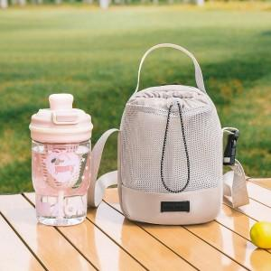 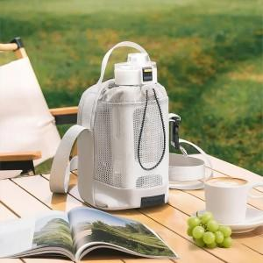 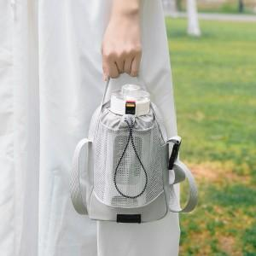

【상세/제작정보】

【인쇄/포장옵션】 | 실크, 컬러필름전사 / OPP(비닐)

【공급단가】 | 수량 | 30~ | 100~ | 300~ | 1,000~ | 3,000~
*VAT별도 | 단가 | 6,800원 | 6,400원 | 6,200원 | 5,950원 | 5,800원

【상품 URL】 | https://www.synergygift.co.kr:443/src/goods_detail.php?gdno=42895

